Expected results
Actividad: regresión lineal y r2
Monserrat Reséndiz Rojo A01709064
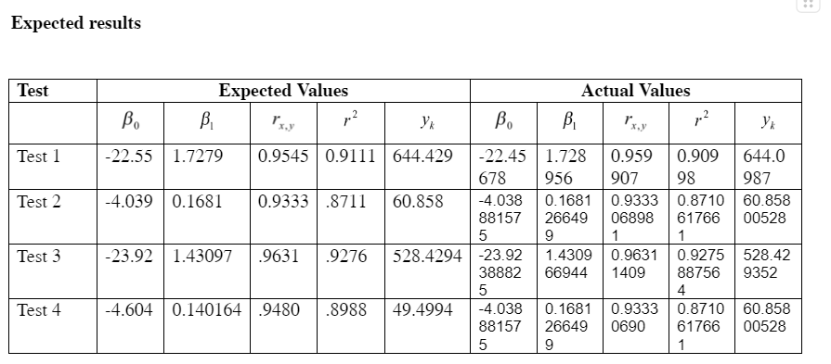

Link documento: https://docs.google.com/document/d/1diqrsO4ej_la-NPAe4RAk7X8WqDey9La/edit?usp=sharing&ouid=104848416168898069895&rtpof=true&sd=true

Test 1
n | x (estimated proxy size) | y (actual added and modified size) | x^2 | x*y | y^2
1 | 130 | 186 | 16900 | 24180 | 34596
2 | 650 | 699 | 422500 | 454350 | 488601
3 | 99 | 132 | 9801 | 13068 | 17424
4 | 150 | 272 | 22500 | 40800 | 73984
5 | 128 | 291 | 16384 | 37248 | 84681
6 | 302 | 331 | 91204 | 99962 | 109561
7 | 95 | 199 | 9025 | 18905 | 39601
8 | 945 | 1890 | 893025 | 1786050 | 3572100
9 | 368 | 788 | 135424 | 289984 | 620944
10 | 961 | 1601 | 923521 | 1538561 | 2563201
Sumatorias | 3828 | 6389 | 2540284 | 4303108 | 7604693
Promedios | 382.8 | 638.9

b1 | 1857398.8 | 1.727932426 |  | r | 18573988
 | 1074925.6 |  |  |  | 10749256 | 35227609 | 378670587408904 | 19459460.1

y (datos reales) contra x (datos planeados)
b0 | -22.55253275 |  |  | r | 0.95449657
 |  |  |  | r^2 | 0.91106371 | Si r cuadrada es mayor que .9 si son predictivos, y tienen alta confianza.
n | x | y
1 | 50 | 63.84408856
2 | 100 | 150.2407099
3 | 150 | 236.6373312
4 | 200 | 323.0339525
5 | 250 | 409.4305738
6 | 300 | 495.8271951
7 | 350 | 582.2238164
8 | 400 | 668.6204377
9 | 450 | 755.017059
10 | 500 | 841.4136804
11 | 550 | 927.8103017
12 | 600 | 1014.206923
13 | 650 | 1100.603544
14 | 700 | 1187.000166
15 | 750 | 1273.396787
16 | 800 | 1359.793408
17 | 850 | 1446.19003
y contra x
18 | 900 | 1532.586651
19 | 950 | 1618.983272
20 | 1000 | 1705.379893
21 | 1050 | 1791.776515
22 | 1100 | 1878.173136
23 | 1150 | 1964.569757
24 | 1200 | 2050.966379
TEST | 386 | 644.4293838

